需求
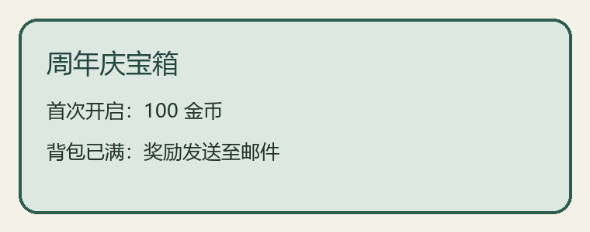
功能 | 周年庆宝箱 | 项目 | SAMO
开放条件 | 活动开启且玩家达到 10 级 | 奖励 | 首次开启获得 100 金币
重复开启 | 当天仅首次获得奖励 | 时间 | 每日 00:00 刷新
异常 | 背包已满时奖励发送到邮件 | 链接 | https://example.invalid/not-followed
说明 | 以本 Sheet 为正式策划内容

